nevezes
20. SZÉKESFEHÉRVÁRI SÁRKÁNYHAJÓ FESZTIVÁL 1.
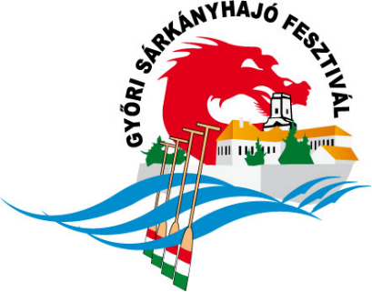
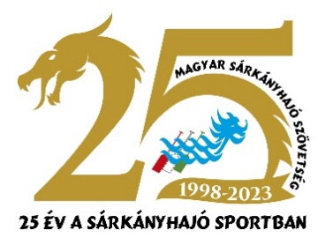

NEVEZÉSI LAP

Helyszíne: | Székesfehérvár, Csónakázó-tó | Rendező: | Dragon Aktív Kft.
Dátuma: | 2025.05.17. (szombat) | Támogató: | Magyar Sárkányhajó Szövetség
Nevezési határidő: | 2025.09.09. 24 óra

Csapat név:
Egyesület neve: | Válassz!

A nevezéseket a megfelelő mezőben számmal jelölve kérjük leadni, annak megfelelően, hány
legénységet kíván indítani adott kategóriában.

 | Marathon Open Kupa |  |  | Open Kupa
 | Házisárkányok Kupája |  |  | Vegyes Kupa

 | Nevezett legénységek összesen: |  | 0

Nevezés módja:
Hiánytalanul kitöltött excel formátumú táblázat visszaküldése az alábbi címre:
 | nyilvantartas@sarkanyhajozas.hu
A nevezést csak a nevezési díj befizetésével vagy átutalásával együtt fogadjuk el!
Kérjük, átutalás esetén, megjegyzésként írják meg az átutaló címét és a legénység nevét!
A számlát a számlatulajdonos nevére és címére áll módunkban kiállítani.

Számlázási név, cím:

Bankszámlaszám: | Dragon Aktív Kft. | OTP Bank |  | 11705998 - 21264007

Képviselő neve:
Címe:
E-mail:
Tel:
Megjegyzés:

Jó versenyzést kívunk!

 | Fadd10_Válassz!_

